Sheet1
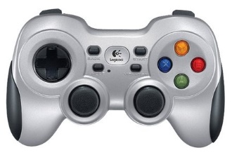
6
7
1
移動

2

1
5
変身１
6
糸アクション
3
2

4
変身２
攻撃アクション
3
7

1
変身３
4

変身４
5

